VO_1
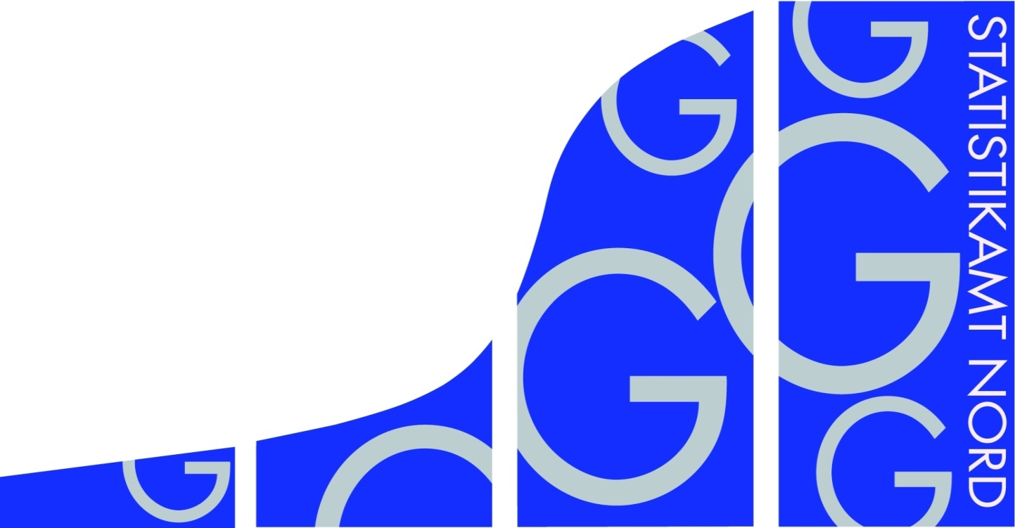
Statistisches Amt
für Hamburg und Schleswig-Holstein

 | STATISTISCHE BERICHTE
 | Kennziffer: G IV 1 - m 1/22 SH

 | Beherbergung im Reiseverkehr
 | in Schleswig-Holstein
 | Januar 2022
 | - Vorläufige Ergebnisse -

 | Herausgegeben am: 21. März 2022

VO_3
Rechtsgrundlagen
Beherbergungsstatistikgesetz (BeherbStatG) vom 22. Mai 2002 (BGBl. I S.1642), zuletzt geändert durch Artikel 11 des Gesetzes vom 28. Juli 2015 (BGBl. I S. 1400), in Verbindung mit dem Bundesstatistikgesetz (BStatG) in der Fassung der Bekanntmachung vom 20. Oktober 2016 (BGBl. I S. 2394), zuletzt geändert durch Artikel 10 Abs. 5 des Gesetzes vom 30. Oktober 2017 (BGBl. I S. 3618), sowie die Verordnung (EU) Nr. 692/2011 des Europäischen Parlaments und des Rates über die europäische Tourismusstatistik und zur Aufhebung der Richtlinie 95/57/EG des Rates (ABl. L 192 vom 22.7.2011, S. 17).
Abgrenzung der Reisegebiete
Nordsee
Alle Gemeinden auf dem Festland zwischen der deutsch-dänischen Grenze und dem Nord-Ostsee-Kanal, die unmittelbar an der Nordsee bzw. Elbe liegen, einschl. der Gemeinden im Innern der Halbinsel Eiderstedt, alle Gemeinden auf den nordfriesischen Inseln, die Hallig-Gemeinden sowie Helgoland.
Ostsee
Alle Gemeinden zwischen der deutsch-dänischen Grenze und der Grenze zu Mecklenburg-Vorpommern, die unmittelbar an der Ostsee liegen, einschl. der Gemeinden auf Fehmarn.
Holsteinische Schweiz
22 Gemeinden in den Kreisen Plön, Ostholstein und Segeberg.
Übriges Schleswig-Holstein
Alle Gemeinden, die den drei vorgenannten Reisegebieten nicht angehören.
Hinweis
In Folge einer Berichtskreisüberprüfung sind Vorjahresvergleiche auf Gemeindeebene in einigen Regionen nur eingeschränkt möglich. Die betroffenen Tabellenfelder sind deshalb mit einem „x“ gekennzeichnet. Dadurch wird auch die Vergleichbarkeit in einigen Regionen beeinflusst.

TG5_1
Grafik 1: Anzahl der angebotenen Betten in Schleswig-Holstein
 | 2022 | 2021
Januar | 213216 | 166782
Februar |  | 169496
März |  | 175211
April |  | 184189
Mai |  | 222364
Juni |  | 234144
Juli |  | 238061
August |  | 238863
September |  | 236822
Oktober |  | 234389
November |  | 220142
Dezember |  | 217291

 | 2022 | 2021
Januar | 232724 | 44193
Februar |  | 51745
März |  | 75543
April |  | 88628
Mai |  | 616132
Juni |  | 839169
Juli |  | 1137664
August |  | 1177969
September |  | 942037
Oktober |  | 870056
November |  | 418550
Dezember |  | 332107
Grafik 2: Ankünfte in Schleswig-Holstein in Tausend

Grafik 3: Übernachtungen in Schleswig-Holstein in Tausend
 | 2022 | 2021
Januar | 988903 | 302927
Februar |  | 358598
März |  | 466886
April |  | 526179
Mai |  | 2850171
Juni |  | 4255276
Juli |  | 6055301
August |  | 6400538
September |  | 4482942
Oktober |  | 3856933
November |  | 1561347
Dezember |  | 1267939

